Feuil1


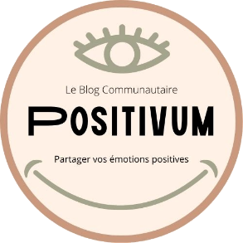
Compétences couvertes par Positivum, Welpa & Adrar

Activités Types | Compétences Professionnelles Acquises | Mise en application

1 -Développer la partie front-end d'une application web ou web-mobile en intégrant les recommandations de sécurité | 1 - Maquetter une application | Wireframe et Mockup du site

 | 2 - Réaliser une interface web statique et adaptable | Interface de la page index qui sert de gabarit

 | 3- Développer une interface web dynamique | Affichage des articles classés et catégorisés

 | 4 - Réaliser un interface utilisateur avec une solution de gestion de contenu | Technologie non retenue

2 - Développer la partie back-end d'une application web ou web mobile en intégrant les recommandations de sécuriét | 5 - Créer une base de données | Conception MCD & MLD + Tables sous Django

 | 6- Développer les composants d'accés aux données | Gestion par Framework

 | 7 - Développer la partie back-end d'une application web | Connexion/déconnexion/Ccommentaires

 | 8- Elaborer et mettre en œuvre des composants dans une application de gestion de contenu | Technologie non retenue

Centre de formation | Entreprise tutrice du stage d'étude | Nom du projet - Fil Rouge de l'année d'étude

Adrar | Welpa | Positivum

